recherche
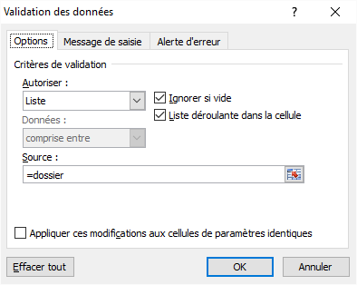
DOSSIER | VILLE | CA | DOSSIER | Recherche par ville |  | Recherche par dossier
A01 | Berlin | 11,200 € | A01 | Łódź |  | A08
A02 | Madrid | 7,200 € | A02
A03 | Rome | 4,500 € | A03
A04 | Paris | 3,600 € | A04
A05 | Vienne | 7,800 € | A05
A06 | Bucarest | 6,300 € | A06
A07 | Hambourg | 3,650 € | A07
A08 | Budapest | 11,000 € | A08 | Résultat de la recherche |  | Résultat de la recherche
A09 | Varsovie | 6,800 € | A09 | Dossier | CA | Ville | CA
zone nommée
A10 | Barcelone | 9,000 € | A10 | A26 | 8167.2727273 | Budapest | 11000
A11 | Munich | 7,390 € | A11
A12 | Milan | 7,442 € | A12
A13 | Prague | 7,494 € | A13
A14 | Sofia | 7,545 € | A14
Liste déroulante :
Menu Données / Validation de données
A15 | Cologne | 7,597 € | A15
A16 | Naples | 7,649 € | A16
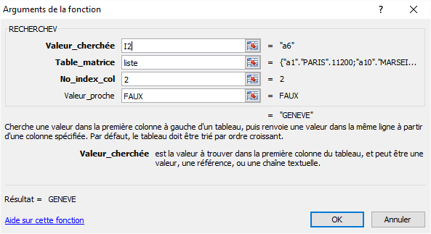
A17 | Stockholm | 7,701 € | A17
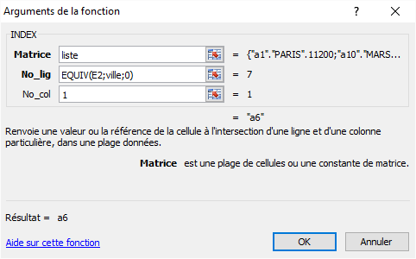
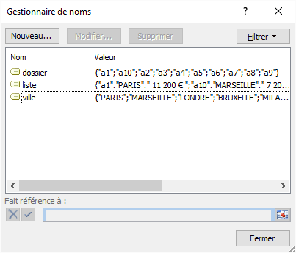
A18 | Turin | 7,753 € | A18
A19 | Marseille | 7,805 € | A19
A20 | Amsterdam | 7,856 € | A20
A21 | Zagreb | 7,908 € | A21
A22 | Valence | 7,960 € | A22
A23 | Cracovie | 8,012 € | A23
A24 | Francfort | 8,064 € | A24
A25 | Séville | 8,115 € | A25
A26 | Łódź | 8,167 € | A26
A27 | Saragosse | 8,219 € | A27
A28 | Athènes | 8,271 € | A28
A29 | Palerme | 8,323 € | A29
A30 | Helsinki | 8,375 € | A30
A31 | Riga | 8,426 € | A31
Zone nommée:
Menu Formule / Gestionnaire de noms
A32 | Rotterdam | 8,478 € | A32
A33 | Wrocław | 8,530 € | A33
A34 | Stuttgart | 8,582 € | A34
A35 | Copenhague | 8,634 € | A35
A36 | Düsseldorf | 8,685 € | A36
A37 | Leipzig | 8,737 € | A37
La fonction INDEX renvoie la valeur d'un élément dans un tableau en donnant le numéro de ligne et de colonne:
=INDEX(tableau;no_ligne;no_col)
La fonction EQUIV renvoie la position d'un élément dans un tableau en donnant la valeur recherché, la plage de colonne et 0 pour valeur exacte:
=EQUIV(valeur_cherchée;Plage de colonne;0)
La fonction RECHERCHEV cherche une valeur donnée dans la première colonne d'un tableau et renvoie une valeur se trouvant sur la même ligne mais dans une autre colonne du tableau, VRAI permet de trier :
=RECHERCHEV(valeur_cherchée;tableau;no_colonne;VRAI)
A38 | Dortmund | 8,789 € | A38
A39 | Essen | 8,841 € | A39
A40 | Vilnius | 8,893 € | A40
A41 | Göteborg | 8,945 € | A41
A42 | Gênes | 8,996 € | A42
A43 | Malaga | 9,048 € | A43
A44 | Brême | 9,100 € | A44
A45 | Dresde | 9,152 € | A45
A46 | Dublin | 9,204 € | A46
A47 | Hanovre | 9,255 € | A47
A48 | La Haye | 9,307 € | A48
A49 | Poznań | 9,359 € | A49
A50 | Anvers | 9,411 € | A50
A51 | Nuremberg | 9,463 € | A51
A52 | Lyon | 9,515 € | A52
A53 | Lisbonne | 9,566 € | A53
A54 | Duisbourg | 9,618 € | A54
A55 | Toulouse | 9,670 € | A55

liste (zone nommée)

